別図－１ 新設工事
 | 電力保安光通信線業務運営取扱基準（第４回改正）「比較表」

電力保安光通信線業務運営取扱基準（旧） |  | 電力保安光通信線業務運営取扱基準（新） | 備考

別図－１（1/5）
別図－１（1/5）

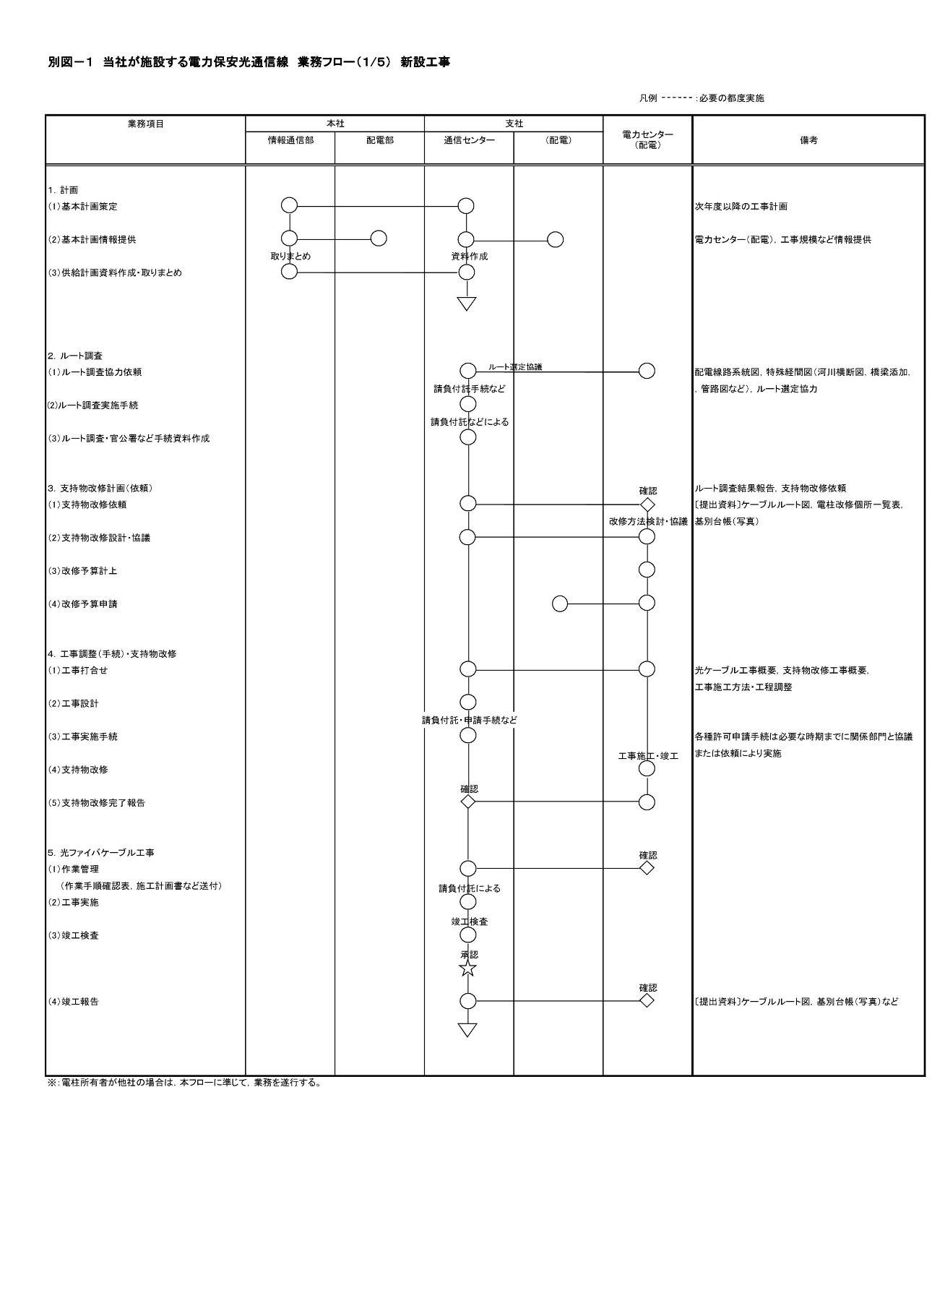
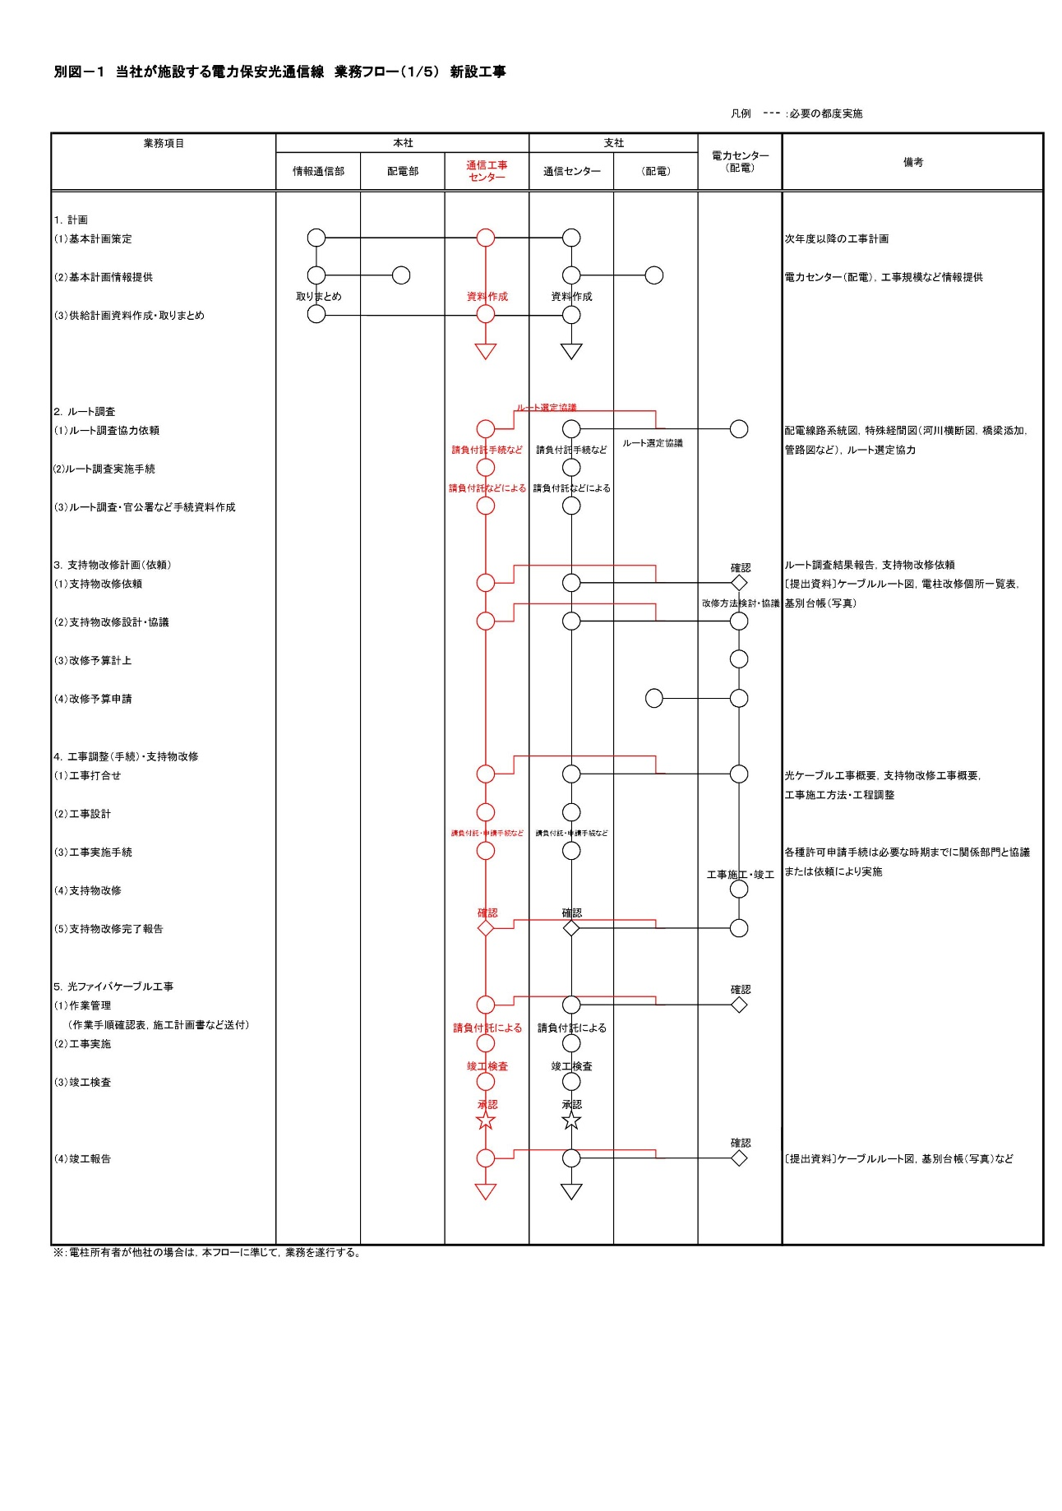

 |  |  | ・組織整備に伴う業務フローの
 |  |  | 変更

別図－１ 補償金
 | 電力保安光通信線業務運営取扱基準（第４回改正）「比較表」

電力保安光通信線業務運営取扱基準（旧） |  | 電力保安光通信線業務運営取扱基準（新） | 備考

別図－１（2/5）
別図－１（2/5）

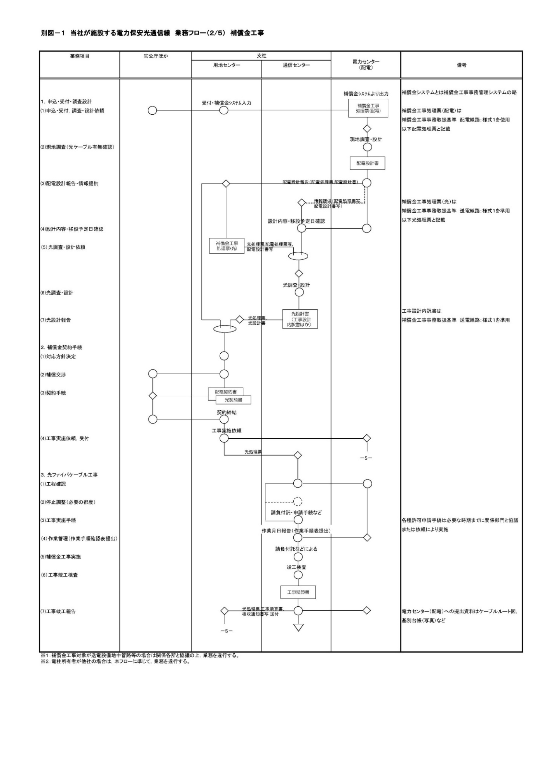
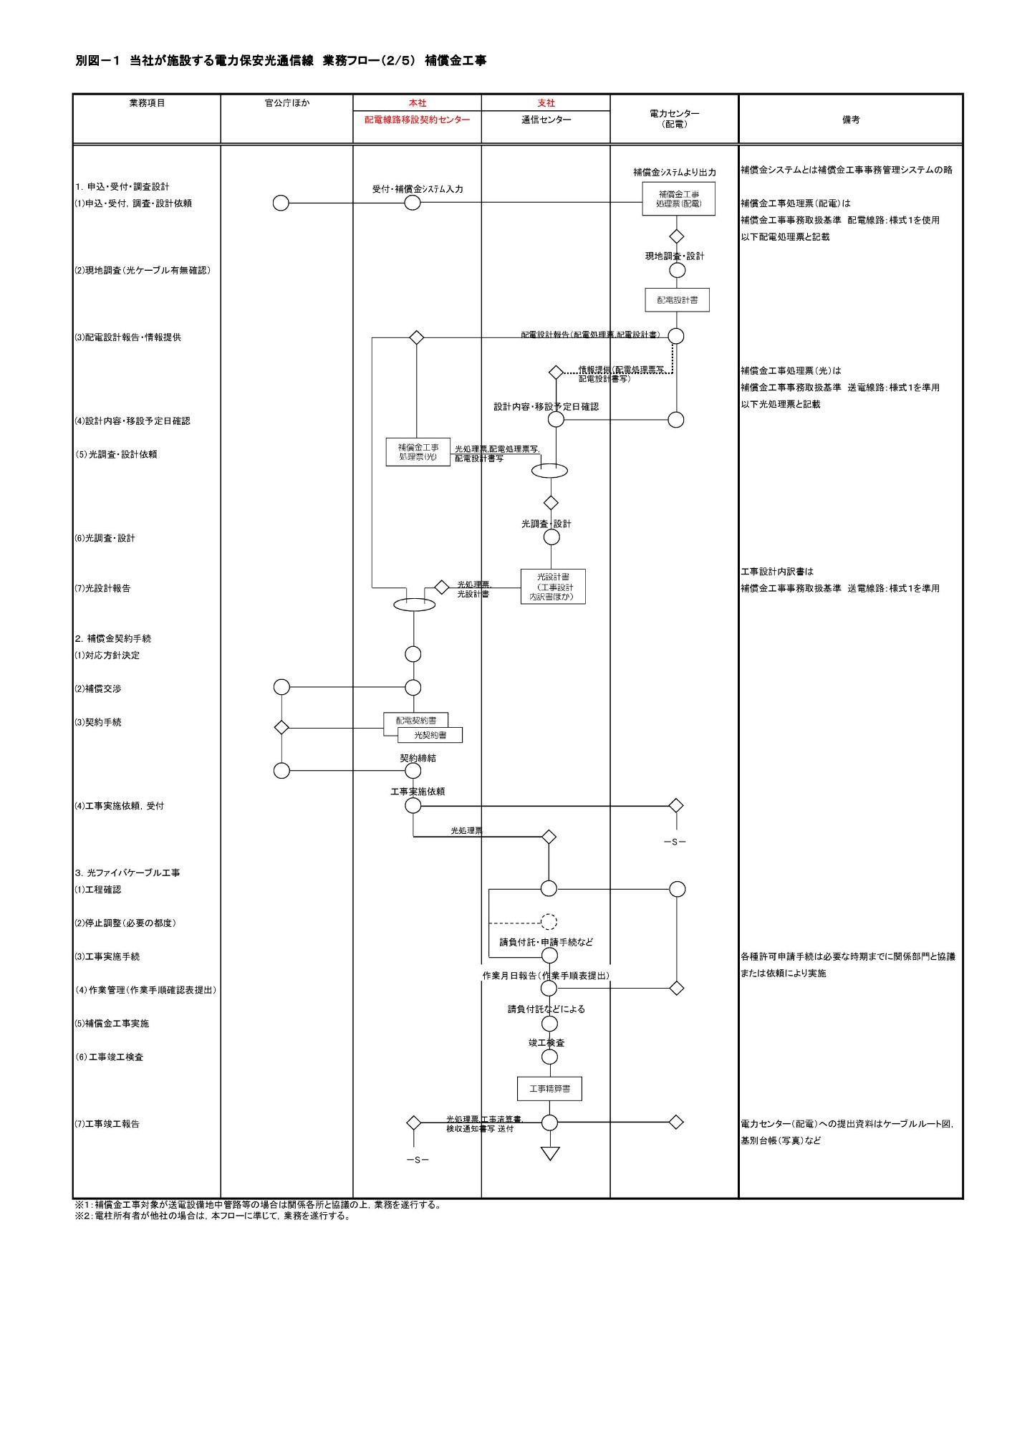

 |  |  | ・用地部組織名称変更に変更に
 |  |  | 伴う修正

別図－１ 共架申請に伴う共架改造
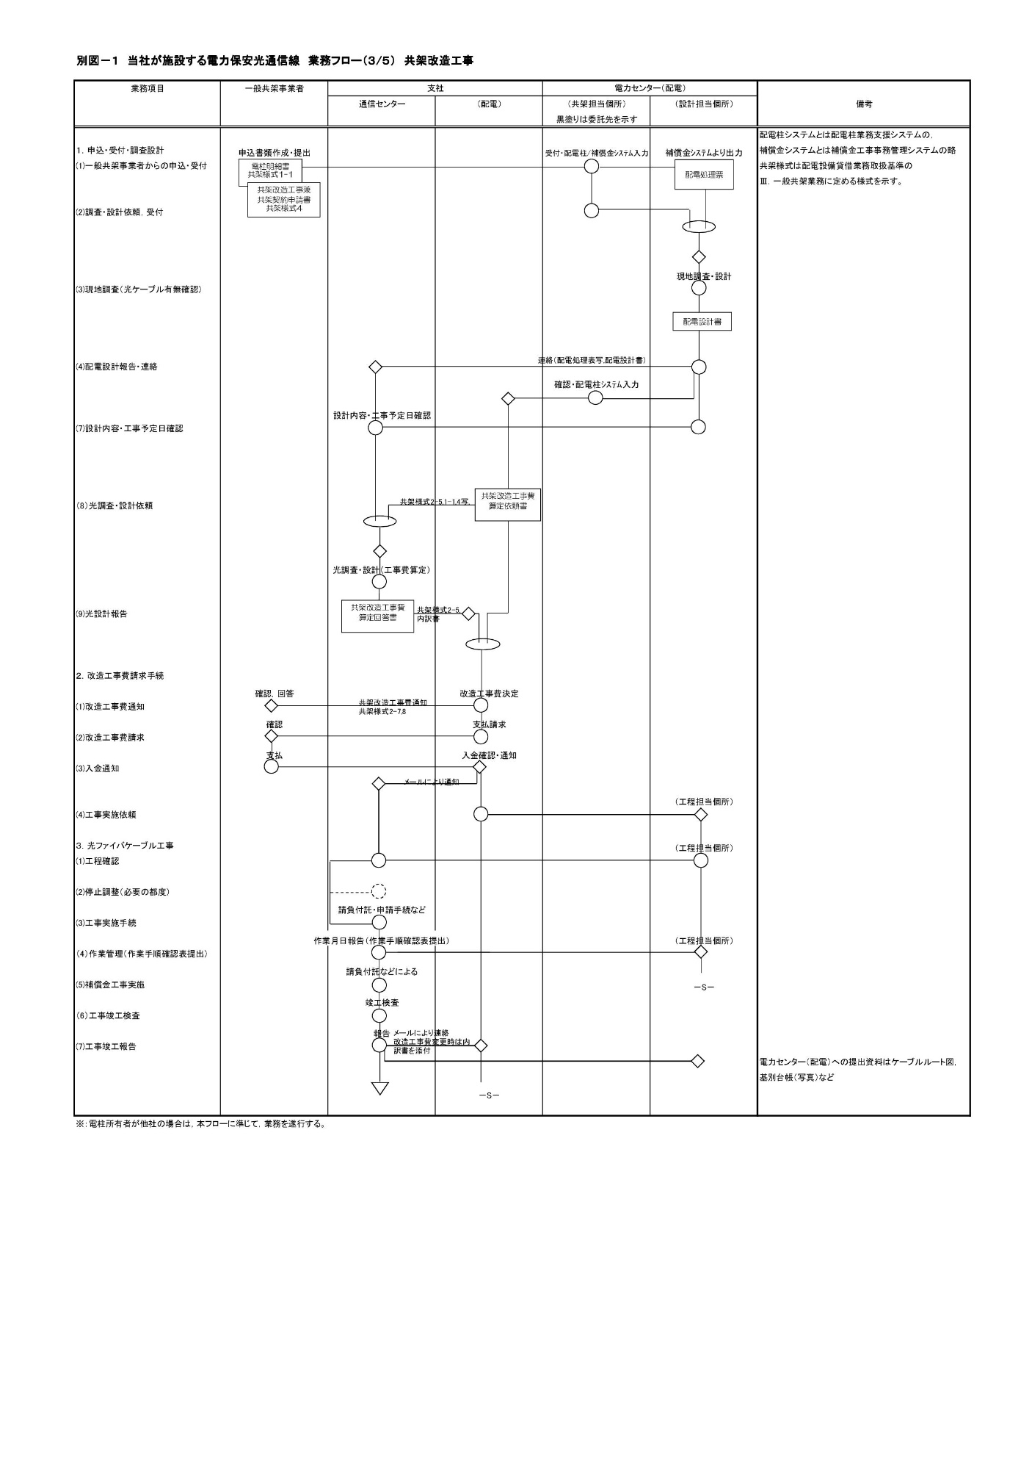

 | 電力保安光通信線業務運営取扱基準（第４回改正）「比較表」

電力保安光通信線業務運営取扱基準（旧） |  | 電力保安光通信線業務運営取扱基準（新） | 備考

別図－１（3/5）
別図－１（3/5）

別図－１ 損害賠償
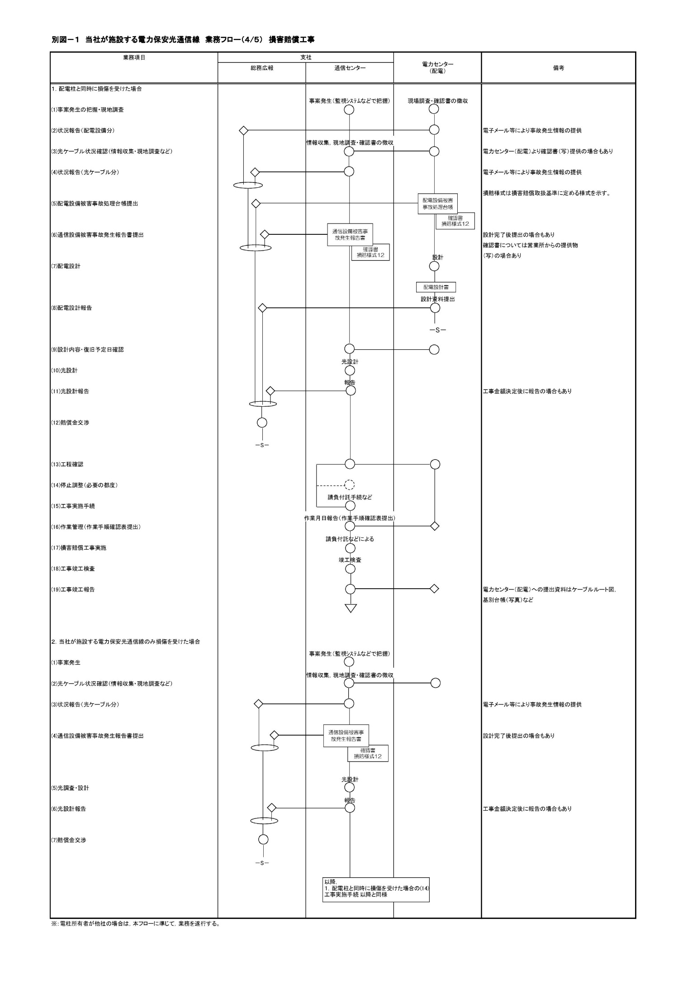
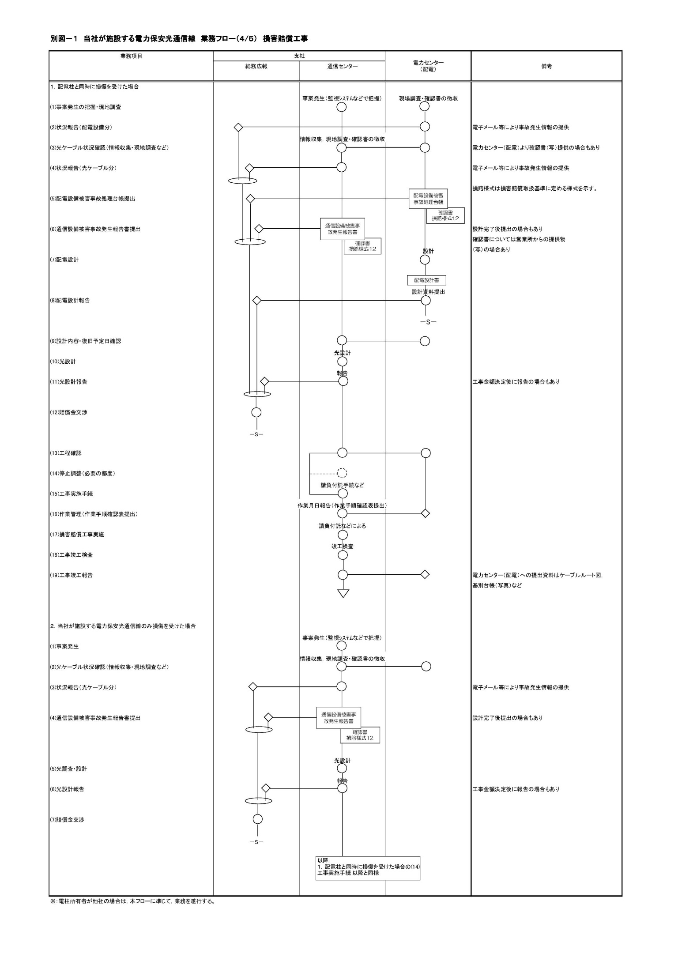
 | 電力保安光通信線業務運営取扱基準（第４回改正）「比較表」

電力保安光通信線業務運営取扱基準（旧） |  | 電力保安光通信線業務運営取扱基準（新） | 備考

別図－１（4/5）
別図－１（4/5）

別図－１ 自社工事
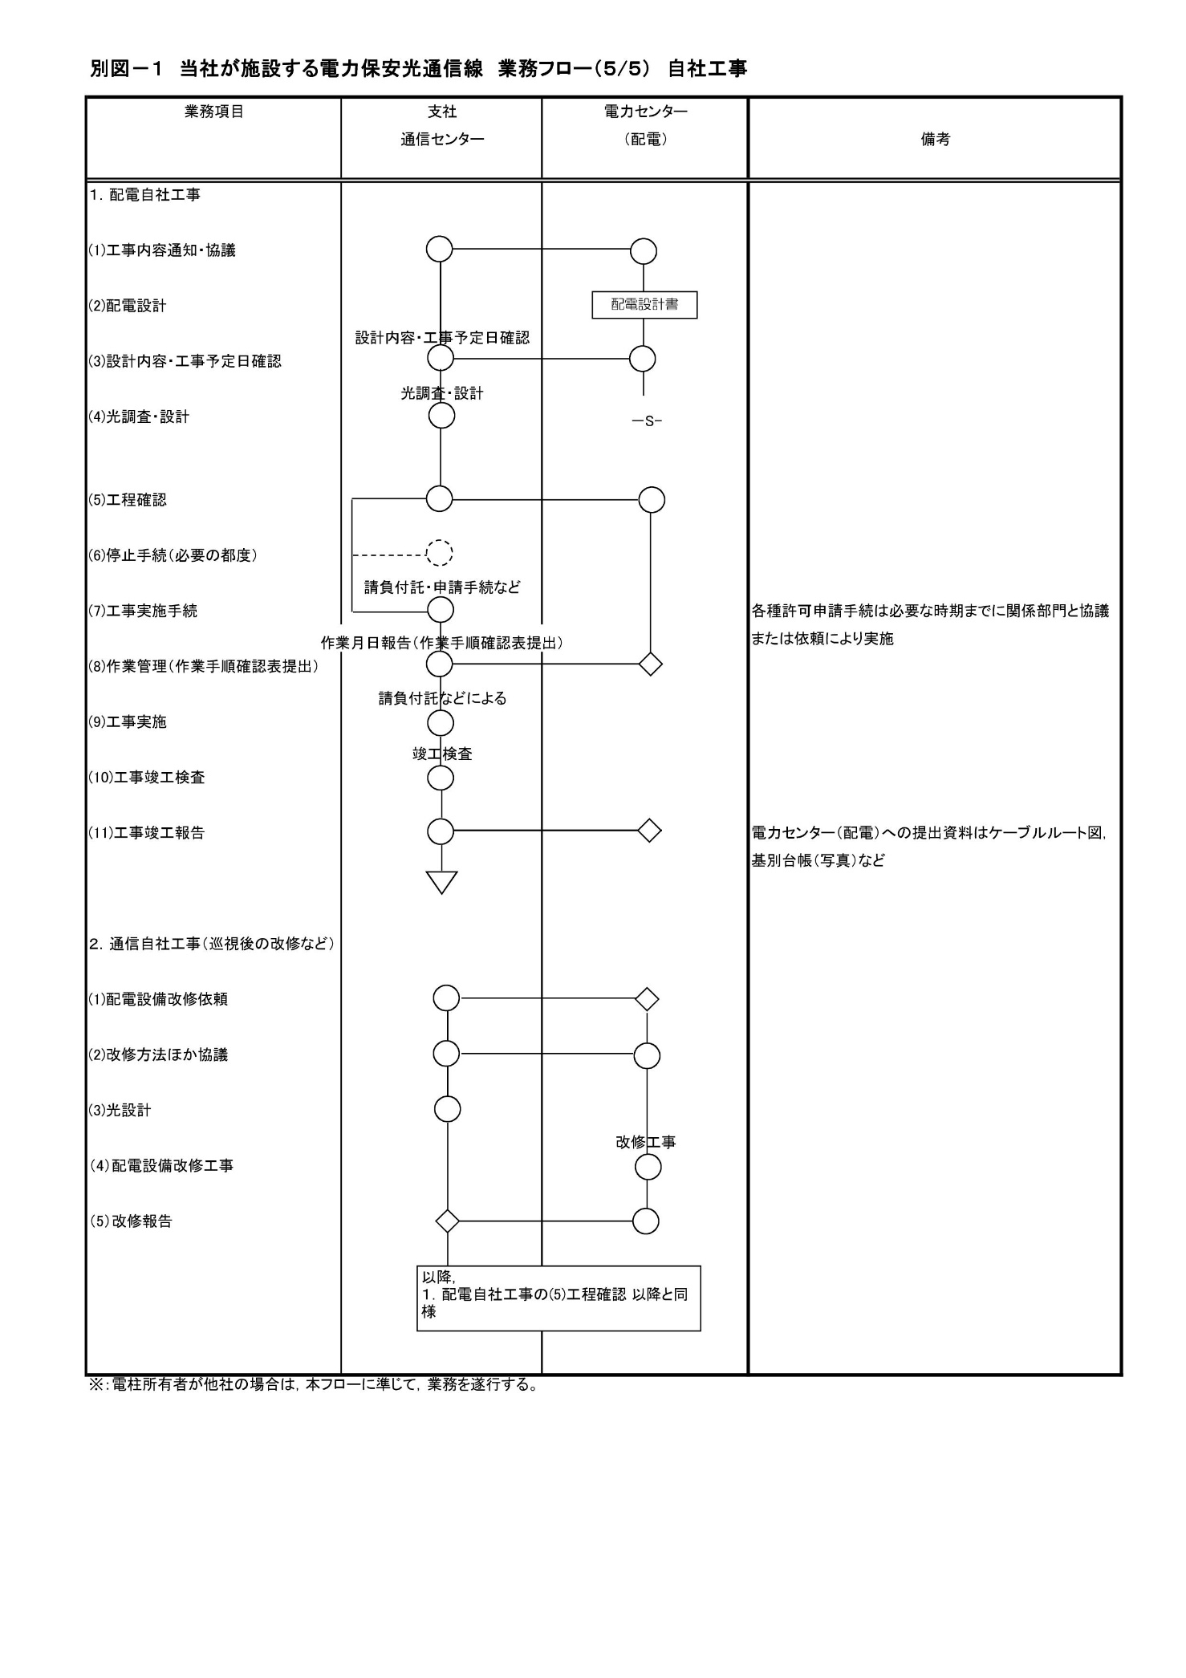
 | 電力保安光通信線業務運営取扱基準（第４回改正）「比較表」

電力保安光通信線業務運営取扱基準（旧） |  | 電力保安光通信線業務運営取扱基準（新） | 備考

別図－１（5/5）
別図－１（5/5）

別図－２ 補償金
 | 電力保安光通信線業務運営取扱基準（第４回改正）「比較表」

電力保安光通信線業務運営取扱基準（旧） |  | 電力保安光通信線業務運営取扱基準（新） | 備考

別図－２（1/3）
別図－２（1/3）

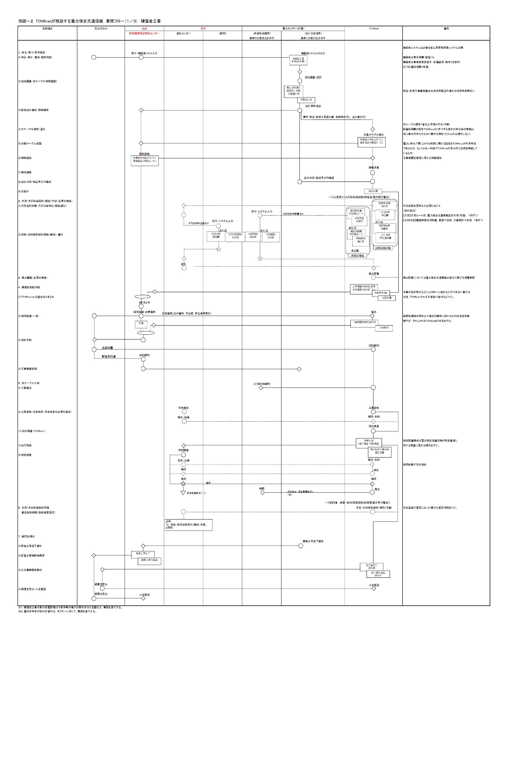
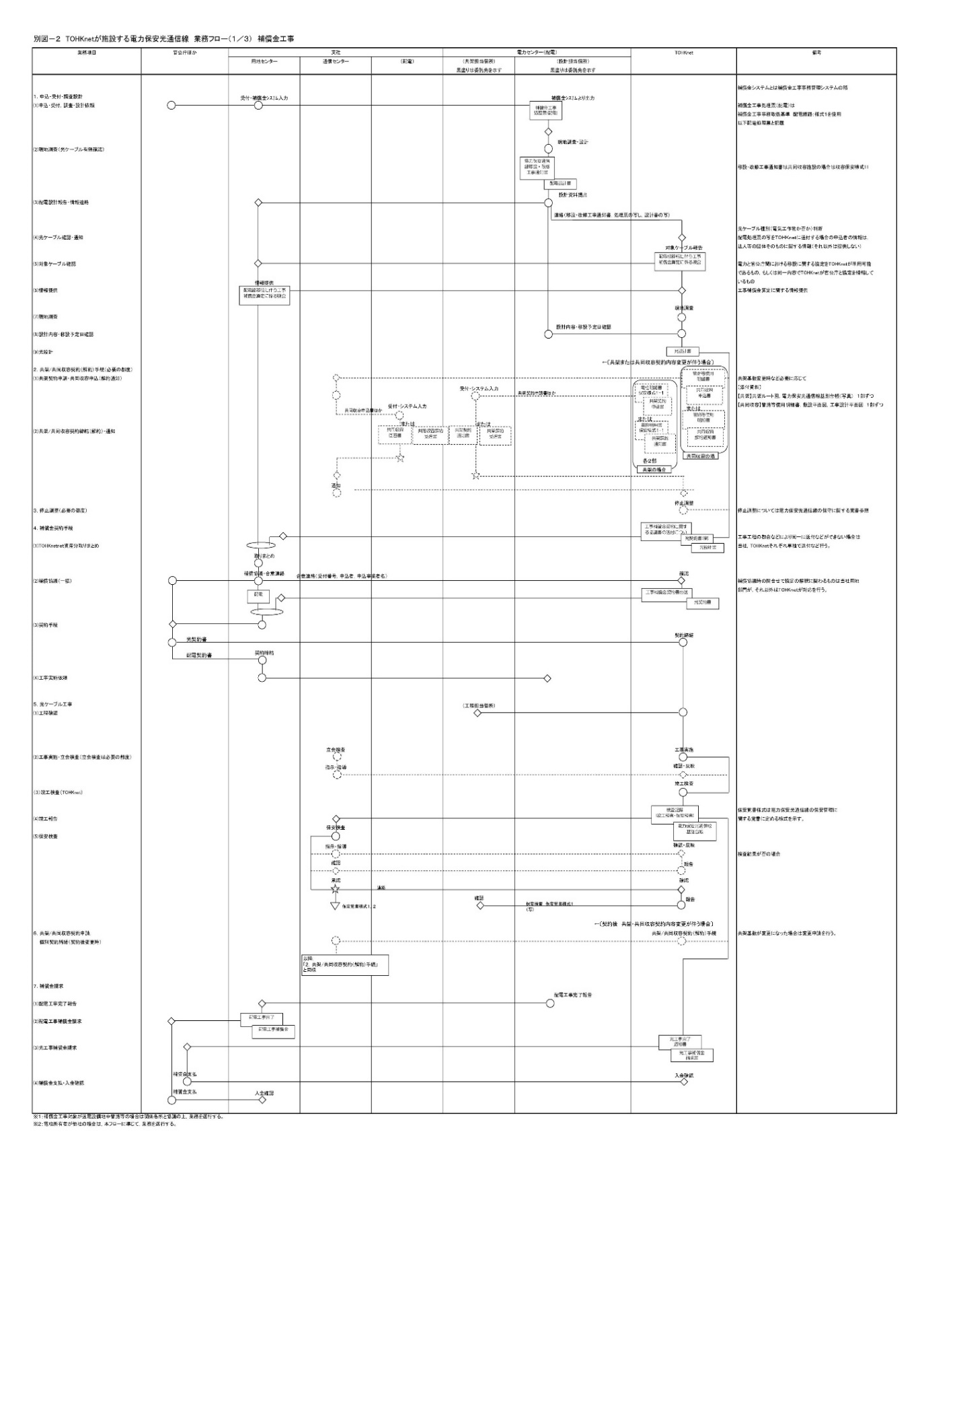
 |  |  | ・用地部組織名称変更に変更に
 |  |  | 伴う修正

別図－２ 損害賠償
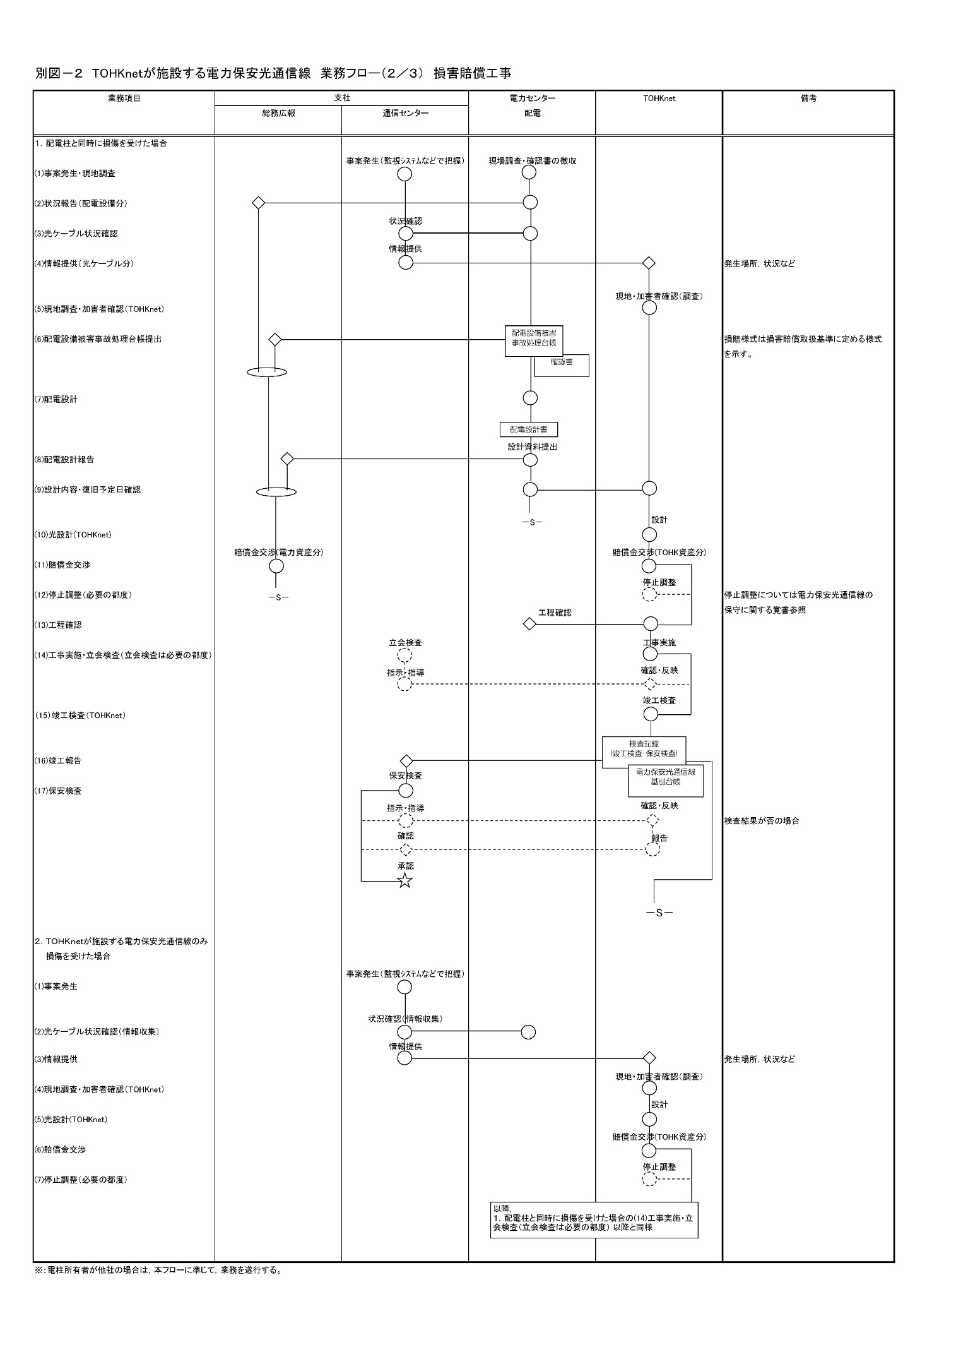
 | 電力保安光通信線業務運営取扱基準（第４回改正）「比較表」

電力保安光通信線業務運営取扱基準（旧） |  | 電力保安光通信線業務運営取扱基準（新） | 備考

別図－２（2/3）
別図－２（2/3）

別図－２ 巡視（ケーブル）
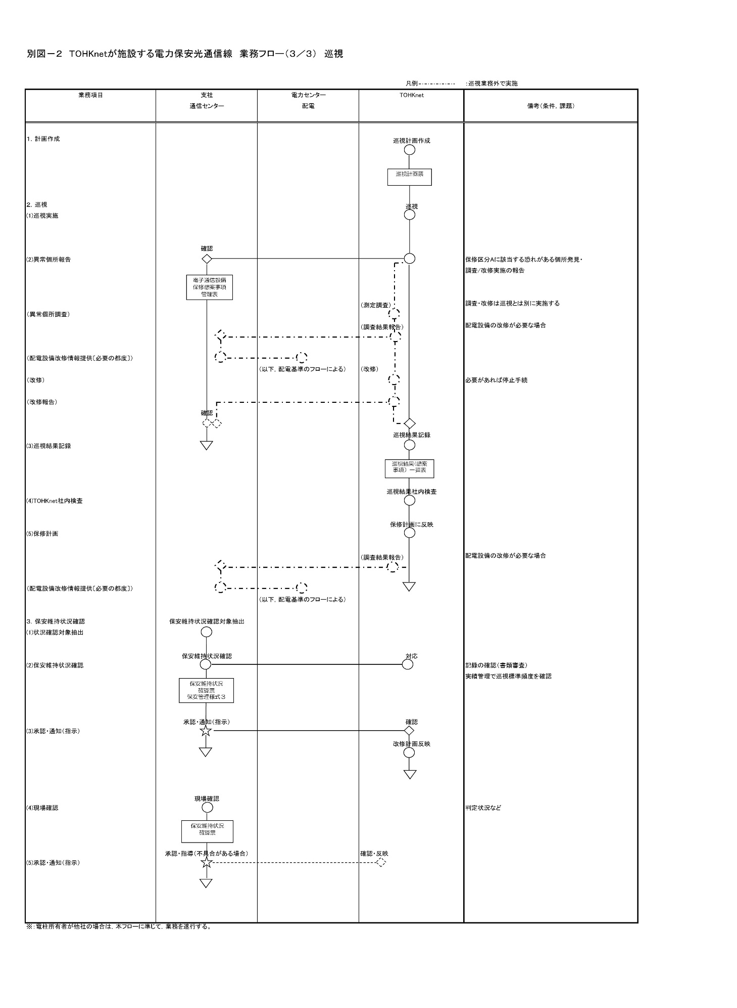
 | 電力保安光通信線業務運営取扱基準（第４回改正）「比較表」

電力保安光通信線業務運営取扱基準（旧） |  | 電力保安光通信線業務運営取扱基準（新） | 備考

別図－２（3/3）
別図－２（3/3）

